상품제안서
여행용 매쉬 압축파우치 다용도 2종세트 | 상품코드: F23529

 |  |  |  |  |  |  | 02-412-0044 | www.easy1.co.kr
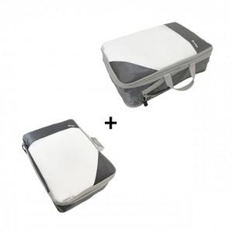

【상세/제작정보】 | 기본 인쇄는 파우치 1개만 인쇄됩니다. 파우치 2종 전부 인쇄시 별도 문의 바랍니다.

【인쇄/포장옵션】 | 실크, 풀칼라 / OPP(비닐)

【공급단가】 | 수량 | 100~ | 300~ | 500~ | 1,000~ | 3,000~
*VAT별도 | 단가 | 10,120원 | 9,750원 | 9,370원 | 9,000원 | 8,770원

【상품 URL】 | http://www.easy1.co.kr/src/goods_detail.php?gdno=23529

